ログイン
外部設計書 |  |  |  |  |  | チーム名 |  | CK5
 |  |  |  |  |  | 画面名 |  | ログイン画面 |  |  |  |  |  | 作成者 | 岡崎・佐々木 |  |  | 更新者 | 更新者
 |  |  |  |  |  | システム名 |  |  |  |  |  |  |  | 作成日 | 2024-06-10 |  |  | 更新日 | 更新日
 |  |  |  |  |  | 備考

 | 画面設計

ロゴ
フォーム
メールアドレス
パスワード
フォーム
パスワードお忘れですか？（※）
メッセージエリア
ログイン
初めての方はこちら
ロゴ
フォーム
メールアドレス
パスワード
フォーム
パスワードお忘れですか？
メッセージエリア
初めての方はこちら

③

ログイン
①

②

 | 機能設計

 |  | ①ログインボタン押下
 |  |  | ボタン押下時、以下のエラーチェックを行う。
 |  |  | 1.メールアドレスが入力されていない。
 |  |  |  | 「メールアドレスを入力してください。」エラーを表示する。
 |  |  | 2.パスワードが入力されていない。
 |  |  |  | 「パスワードを入力してください。」エラーを表示する。

 |  |  | 上記エラーが無い場合、以下のパスワードチェックを行う。
 |  |  | 1.パスワードをハッシュ化する。
 |  |  | 2.メールアドレスとハッシュ化したパスワードを用いてusersテーブルを検索し、1件ヒットするかどうかをチェックする。

 |  |  | 上記チェックにて、1件ヒットした場合はユーザーIDをセッションに代入し「TOP」画面に遷移する。
 |  |  | 1件ヒットでない場合、本画面のメッセージエリアに「メールアドレスまたはパスワードに誤りがあります」と表示する。

 |  | ②「初めての方はこちら」遷移
 |  |  | リンクに飛ぶ

 |  | ③「パスワードお忘れですか」遷移
 |  |  | リンクに飛ぶ

 | 項目定義書

 | No |  | 物理名 |  | 論理名 |  | 画面型 |  | データ型(Java) | min |  | max |  | DBテーブル |  | DBカラム | 備考
 |  | 1 | mailAddress |  | メールアドレス |  | text |  | String |  | 8 |  | 50 | users |  | mail_address
 |  | 2 | password |  | パスワード |  | text |  | String |  | 8 |  | 50 | users |  | password
 |  | 3 | loginButton |  | ログインボタン |  | button
 |  | 4 | message |  | メッセージエリア |  | div |  | String
 |  | 5 | /sign-up |  | 新規登録リンク |  | a
 |  | 6 | /password-reset |  | パスワードリセットリンク |  | a

ヘッダー・フッター
外部設計書 |  |  |  |  | チーム名 |  | CK5
 |  |  |  |  | 画面名 |  | ヘッダー・フッター |  |  |  | 作成者 | 岡崎・佐々木 |  |  | 更新者 | 紺野 | 更新者
 |  |  |  |  | システム名 |  |  |  |  |  | 作成日 | 2024-06-10 |  |  | 更新日 | 2024-06-12 | 更新日
 |  |  |  |  | 備考

3
 | 画面設計
ヘッダー
ロゴ
検索（※） 参加イベント イベント作成 プロフィール ログアウト
ヘッダー
ロゴ
1
2
1

ログアウト
プロフィール
イベント作成
参加イベント
検索（※）
ハンバーガーメニュー

4

コピーライト

コピーライト

 | 機能設計

 |  | ①ロゴ押下
 |  | ホーム画面に遷移する

 |  | ②、④各ボタンを押下すると各ページに遷移する

 |  | ③押下するとハンバーガーメニュー④が表示。

 | 項目定義書

 | No |  | 物理名 | 論理名 |  | 画面型 |  | データ型(Java) | min | max | DBテーブル |  | DBカラム | 備考
 |  | 1 | logo | ロゴ |  | a |  |  |  |  |  |  |  | リンク
 |  | 2 | search | 検索 |  | a |  |  |  |  |  |  |  | リンク
 |  | 3 | joinEvent | 参加イベント |  | a |  |  |  |  |  |  |  | リンク
 |  | 4 | createEvent | イベント作成 |  | a |  |  |  |  |  |  |  | リンク
 |  | 5 | profile | プロフィール |  | a |  |  |  |  |  |  |  | リンク
 |  | 6 | logout | ログアウト |  | a |  |  |  |  |  |  |  | リンク
 |  | 7 | hambugerMenu | ハンバーガーメニュー |  | buttun |  |  |  |  |  |  |  | リンク

新規登録
外部設計書 |  |  |  |  |  | チーム名 |  | CK5
 |  |  |  |  |  | 画面名 |  | 新規登録 |  |  |  | 作成者 | 岡崎・佐々木 |  |  | 更新者 | 更新者
 |  |  |  |  |  | システム名 |  |  |  |  |  | 作成日 | 2024-06-10 |  |  | 更新日 | 更新日
 |  |  |  |  |  | 備考

ヘッダー
フッター
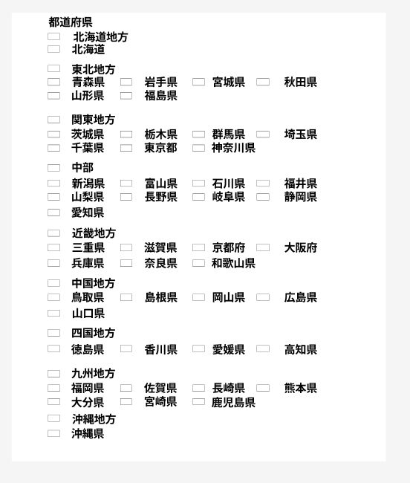
 | 画面設計
ヘッダー
フッター

新規登録
新規登録

メッセージエリア
フォーム
メールアドレス
年選択
生年月日
フォーム
氏名
プルダウン選択
居住地
フォーム
パスワード
フォーム
電話番号
性別
月選択
日選択
日
月
年
男性
どちらでもない
女性
参加可能範囲
参加範囲を選択
アウトドアレベル
参加希望レベル
初心者歓迎
誰でも歓迎
ベテラン向け
登録
メッセージエリア
フォーム
メールアドレス
生年月日
フォーム
氏名
プルダウン
居住地
フォーム
パスワード
フォーム
電話番号
性別
日
月
年
男性
どちらでもない
女性
参加可能範囲
参加範囲を選択
登録
アウトドアレベル
参加希望レベル
初心者歓迎
誰でも歓迎
ベテラン向け

ラジオボタン
選択時に色が変わる

 | 機能設計

 |  | ①登録ボタン押下
 |  |  | ボタン押下時、以下のエラーチェックを行う。
 |  |  | 1.記入されていない項目があったら「全て入力してください。」とエラー表示する。

 |  |  | 2.パスワードが短い。
 |  |  |  | パスワードが8桁以下の場合「パスワードは8桁以上入力してください。」エラーを表示する。

 |  |  | 3.メールアドレスをuserテーブルで検索し、検索結果が1件以上なら「既に登録されたメールアドレスです。」とエラー表示する。

 |  |  | 上記エラーが無い場合、以下の処理を行う。
 |  |  | 1.パスワードをハッシュ化する。
 |  |  | 2.入力項目をuserテーブルに登録する。
 |  |  | 3.ログイン画面にリダイレクトする

 |  | ② | モーダルボタン
 |  |  | 都道府県選択モーダルを表示する

 |  | ③ | 選択していると色が変化する

 | 項目定義書

 | No |  | 物理名 |  | 論理名 |  | 画面型 |  | データ型(Java) | min | max | DBテーブル |  | DBカラム | 備考
 |  | 1 | mailAddress |  | メールアドレス |  | text |  | String | 8 | 50 | users |  | mail_address
 |  | 2 | password |  | パスワード |  | text |  | String | 8 | 50 | users |  | password | md5を使ってハッシュ化
 |  | 3 | name |  | 氏名 |  | text |  | String |  |  | users |  | name |  |  |  | 8桁以上
 |  | 4 | year |  | 年 |  | int |  | int
 |  | 5 | month |  | 月 |  | int |  | int
 |  | 6 | date |  | 日 |  | int |  | int |  |  |  |  |  | 年、月、日を使用してusersテーブルのbirth_dateに保存
 |  | 7 | gender |  | 性別 |  | int |  | int |  |  |  |  | gender
 |  | 8 | telNum |  | 電話番号 |  | text |  | String |  |  | users |  | tel_num
 |  | 9 | areaCategory |  | 参加可能範囲 |  | checkbox |  | int |  |  | user_prefecture |  | prefecture_id | デフォルト：自分の居住地 |  |  | 10～13桁
 |  | 10 | address |  | 居住地 |  | text |  | int |  |  | users |  | prefecture_id |  |  |  | デフォルト：居住地のコード | 都道府県コードのリスト
 |  | 11 | eventCategory |  | 参加希望レベル |  | radiobutton |  | int |  |  | users |  | event_category |  |  |  | 都道府県コード
 |  | 12 | outdoorLevel |  | アウトドアレベル |  | text |  | int | 0 | 100 | users |  | outdoor_level | デフォルト：50 |  |  | ０：初心者歓迎、１：誰でも歓迎、２：ベテラン向け
 |  | 13 |  |  | 登録 |  | button |  | int

TOP画面
外部設計書 |  |  |  |  | チーム名 |  | CK5
 |  |  |  |  | 画面名 |  | TOP画面 |  |  |  | 作成者 | 岡崎・福岡 |  |  | 更新者 | 更新者
 |  |  |  |  | システム名 |  |  |  |  |  | 作成日 | 2024-06-12 |  |  | 更新日 | 更新日
 |  |  |  |  | 備考

 | 画面設計
ヘッダー
フッター
ヘッダー
フッター

アイコン
アイコン
天気予報

動画、画像
イベント作成
作成イベント
一覧
参加イベント
一覧
天気予報

動画、画像
イベント作成
作成イベント
一覧
参加イベント
一覧

通知一覧
通知一覧

動画、画像（※）
検索（※）
動画、画像（※）
検索（※）

 | 機能設計

 |  | ・ページリロード
 |  | ログインからホーム画面にリダイレクトされる際にアニメーションが表示される（ローディングアニメーション）

 |  | 検索、参加イベント、イベント作成、参加イベント一覧、作成イベント一覧を押したら各ページにリダイレクトする

 |  | ・天気予報
 |  | Yahoo!の天気予報を引っ張て表示する

 |  | ・通知一覧
 |  | イベントが募集されたら、通知一覧にたまる
 |  | 招待通知を選択したら詳細画面に遷移する

 | 項目定義書

 | No |  | 物理名 | 論理名 |  | 画面型 |  | データ型(Java) | min | max | DBテーブル |  | DBカラム | 備考
 |  | 1 | createEvent | イベント作成 |  | button |  |  |  |  |  |  |  | イベント作成画面へのリンク
 |  | 2 | createEventList | 作成イベント一覧 |  | button |  |  |  |  |  |  |  | 作成イベント一覧へのリンク
 |  | 3 | joinEventList | 参加イベント一覧 |  | button |  |  |  |  |  |  |  | 参加イベント一覧へのリンク
 |  | 4 | search | 検索 |  | button |  |  |  |  |  |  |  | 検索機能へのリンク(サブ機能)
 |  | 5 | notificationList | 通知一覧 |  | div |  |  |  |  |  |  |  | スクロールボックス
 |  | 6 | icon | アイコン |  | div |  |  |  |  | icon |  | id | usersテーブルのアイコンキーを使用してiconテーブルから取得
 |  | 7 | weather | 天気予報 |  | div |  |  |  |  |  |  |  | Yahoo!の天気予報を表示

プロフィール
外部設計書 |  |  |  |  |  | チーム名 |  | CK5
 |  |  |  |  |  | 画面名 |  | プロフィール登録更新画面 |  |  |  | 作成者 | 紺野 |  |  | 更新者 | 更新者
 |  |  |  |  |  | システム名 |  | IGNITE |  |  |  | 作成日 | 2024-06-10 |  |  | 更新日 | 更新日
 |  |  |  |  |  | 備考

ヘッダー
フッター
 | 画面設計
ヘッダー
フッター

マイプロフィール
マイプロフィール
メッセージエリア
生年月日
氏名
プルダウン選択
居住地
フォーム
電話番号
性別
参加可能範囲
参加範囲を選択
アウトドアレベル
参加希望レベル
初心者歓迎
誰でも歓迎
ベテラン向け
更新
藤崎 里奈
1999年6月10日
女性
メッセージエリア
生年月日
氏名
プルダウン
居住地
フォーム
電話番号
性別
参加可能範囲
参加範囲を選択
更新
アウトドアレベル
参加希望レベル
初心者歓迎
誰でも歓迎
ベテラン向け

藤崎 里奈
1999年6月10日

女性

 | 機能設計

 |  | ページロード

 |  |  | 本画面ではページロード時の処理は無し。
 |  |  | プロフィール更新用jspを表示する。

 |  | メッセージエリア：エラーメッセージを表示
 |  | 電話番号：登録してある電話番号の表示・更新
 |  | 職業：登録してある職業の表示・更新（未入力でもOK）
 |  | 居住地：プルダウン選択
 |  | 参加可能範囲：「参加範囲を選択」を押すとモーダルが出てきて、地方と都道府県を選択できる
 |  | アウトドアレベル：スライダーで10刻みで0～100の範囲で設定できる
 |  | 参加希望レベル：ラジオボタンで初心者歓迎、誰でも歓迎、ベテラン向けのうち1つを選ぶ

 |  | ①「参加範囲を選択」を押下
 |  |  | JavaScriptでモーダル表示、地方と都道府県を選択できる

 |  | ②「更新ボタン」を押下
 |  |  | ボタン押下時、以下のエラーチェックを行う
 |  |  |  | 職業以外の内容で未入力のものがないかチェック
 |  |  |  | 未入力のものがあれば、「必須項目を入力してください」とエラーメッセージを表示
 |  |  | エラーがない場合、データベースの更新を行う

 | 項目定義書

 | No |  | 物理名 |  | 論理名 |  | 画面型 |  | データ型(Java) | min | max | DBテーブル |  | DBカラム | 備考
 |  | 1 | name |  | 氏名 |  | text |  | String |  |  | users |  | name
 |  | 2 | year |  | 年 |  | int |  | int
 |  | 3 | month |  | 月 |  | int |  | int
 |  | 4 | date |  | 日 |  | int |  | int |  |  |  |  |  | 年、月、日を使用してusersテーブルのbirth_dateに保存
 |  | 5 | gender |  | 性別 |  | int |  | int |  |  | users |  | gender
 |  | 6 | telNum |  | 電話番号 |  | text |  | String |  |  | users |  | tel_num
 |  | 7 | areaCategory |  | 参加可能範囲 |  | checkbox |  | list<int> |  |  | user_prefecture |  | prefecture_id | デフォルト：自分の居住地
 |  | 8 | address |  | 居住地 |  | text |  | int |  |  | users |  | prefecture_id
 |  | 9 | eventCategory |  | 参加希望レベル |  | radiobutton |  | int |  |  | users |  | event_category
 |  | 10 | outdoorLevel |  | アウトドアレベル |  | text |  | int | 0 | 100 | users |  | outdoor_level | デフォルト：50
 |  | 11 |  |  | 登録 |  | button |  | int
 |  | 12
 |  | 13

イベント作成
外部設計書 |  |  |  |  |  | チーム名 |  | CK5
 |  |  |  |  |  | 画面名 |  | イベント作成画面 |  |  |  | 作成者 | 紺野 |  |  | 更新者 | 更新者
 |  |  |  |  |  | システム名 |  | IGNITE |  |  |  | 作成日 | 2024-06-11 |  |  | 更新日 | 更新日
 |  |  |  |  |  | 備考

 | 画面設計
ヘッダー
ヘッダー

イベント作成
イベント作成
メッセージエリア
メッセージエリア
イベント名
フォーム
イベント説明
イベント名
フォーム
テキストエリア
イベント説明
テキストエリア

開催日程
開催日程
カレンダー形式で
選択
カレンダー形式で
選択

参加人数
＋
-
最小人数
最大人数
＋
-
参加人数
4
＋
-
最小人数
最大人数
5
＋
-
4

5

住所
場所名称
都道府県
市区町村以下
プルダウン選択
フォーム
フォーム
場所名称
住所
都道府県
プルダウン選択
市区町村以下
フォーム
フォーム

募集レベル
初心者歓迎
誰でも歓迎
ベテラン向け
募集レベル

作成
初心者歓迎
誰でも歓迎
ベテラン向け
フッター
作成
 | 機能設計
フッター
 |  | ページロード

 |  |  | ページロード時にセッションからユーザーIDと、今日の日付を取得する
 |  |  | 日付取得後、イベント作成機能用jspを表示

 |  | メッセージエリア：エラーメッセージを表示

 |  | 開催日程：カレンダー形式で日程を選択
 |  |  |  | 作成日から28日後の日付より前だったらエラーメッセージを表示
 |  |  |  | 181日以上先の日付が選択されたらエラーメッセージを表示

 |  | 参加人数フォーム：ボタンで人数を増減させる 最少人数が4人、最大人数が50人 範囲外の入力値にはならないよう制限する

 |  | 「作成」ボタン押下
 |  |  | 空のフォームがあったらエラーメッセージを表示
 |  |  | 作成日から28日後の日付より前だったらエラーメッセージを表示
 |  |  | 181日以上先の日付が選択されたらエラーメッセージを表示

 |  |  | 上記エラーがなければデータベースに登録
 |  |  | イベント名、イベント説明、開催日程、最少人数、最大人数、都道府県、市区町村以下、場所名称、募集レベル

 | 項目定義書

 | No |  | 物理名 |  | 論理名 |  | 画面型 |  | データ型(Java) | min | max | DBテーブル |  | DBカラム | 備考
 |  | 1 | eventName |  | イベント名 |  | text |  | String |  |  | event |  | event_name
 |  | 2 | eventDescription |  | イベント説明 |  | textarea |  | String |  |  | event |  | event_description
 |  | 3 | holdingSchedule |  | 開催日程 |  | text |  | Date |  |  | event |  | holding_schedule
 |  | 4 | leastCount |  | 最少人数 |  | text |  | int | 4 | 49 | event |  | least_count | デフォルト：4
 |  | 5 | maxCount |  | 最大人数 |  | text |  | int | 5 | 50 | event |  | max_count | デフォルト：5
 |  | 6 | prefecture |  | 都道府県 |  | text |  | int |  |  | event |  | prefecture_id
 |  | 7 | detailAddress |  | 市区町村以下 |  | text |  | String |  |  | event |  | detail_address
 |  | 8 | locationName |  | 場所名称 |  | text |  | String |  |  | event |  | location_name
 |  | 9 | eventCategory |  | 募集レベル |  | radiobutton |  | int |  |  | event |  | event_category
 |  | 10 |  |  | 登録 |  | button

参加イベント一覧
外部設計書 |  |  |  |  | チーム名 |  | CK5
 |  |  |  |  | 画面名 |  | 参加イベント一覧 |  |  |  | 作成者 | 紺野 |  |  | 更新者 | 更新者
 |  |  |  |  | システム名 |  |  |  |  |  | 作成日 | 2024-06-12 |  |  | 更新日 | 更新日
 |  |  |  |  | 備考

 | 画面設計
ヘッダー
ヘッダー

参加イベント一覧
参加イベント一覧
メッセージエリア
①
①
メッセージエリア
②
②
イベント名：イベントタイトル1
日程：○○○○/○○/○○（曜日）
場所：なんとかキャンプ場
住所：○○県△△市……
募集レベル：誰でも歓迎
詳細
イベント名：イベントタイトル1
開催日程：○○○○/○○/○○（曜日）
場所：なんとかキャンプ場
住所：○○県△△市……
募集レベル：誰でも歓迎
詳細
③

③

イベント名：イベントタイトル1
開催日程：○○○○/○○/○○（曜日）
場所：なんとかキャンプ場
住所：○○県△△市……
募集レベル：誰でも歓迎
詳細

イベント名：イベントタイトル1
日程：○○○○/○○/○○（曜日）
場所：なんとかキャンプ場
住所：○○県△△市……
募集レベル：誰でも歓迎
詳細

イベント名：イベントタイトル1
開催日程：○○○○/○○/○○（曜日）
場所：なんとかキャンプ場
住所：○○県△△市……
募集レベル：誰でも歓迎
詳細

イベント名：イベントタイトル1
日程：○○○○/○○/○○（曜日）
場所：なんとかキャンプ場
住所：○○県△△市……
募集レベル：誰でも歓迎
詳細

フッター

フッター
 | 機能設計

 |  | ページロード
 |  |  | ページロード時にセッションからユーザーID、参加イベントの情報を取得
 |  |  | 情報取得後、参加イベント一覧jspを表示

 |  | ①メッセージエリア
 |  |  | 参加予定イベントが1つもなかった場合は「参加予定のイベントはありません」と表示

 |  | ②参加イベント表示
 |  |  | 参加予定のイベントの情報(イベント名、日程、場所、住所、レベル)を1件分ずつまとめて表示する
 |  |  | 1人のユーザーが参加できるイベントは5つまでなので、最大5枠の表示が出る

 |  | ③「詳細」ボタン押下時
 |  |  | 該当のイベントの詳細表示ページへ遷移

 | 項目定義書

 | No |  | 物理名 | 論理名 |  | 画面型 |  | データ型(Java) | min | max | DBテーブル |  | DBカラム | 備考
 |  | 1 | eventName | イベント名 |  | div |  | String |  |  | event |  | event_name
 |  | 2 | holdingSchedule | 開催日程 |  | div |  | String |  |  | event |  | holding_schedule
 |  | 3 | locationName | 場所名称 |  | div |  | String |  |  | event |  | location_name
 |  | 4 | prefecture | 都道府県 |  | div |  | int |  |  | event |  | prefecture_id
 |  | 5 | detailAddress | 市区町村以下 |  | div |  | String |  |  | event |  | detail_address
 |  | 6 | address | 住所 |  | div |  | String |  |  |  |  |  | 都道府県名と市区町村以下をつなげて表示(連結文字列)
 |  | 7 | eventCategory | 募集レベル |  | div |  | int |  |  | event |  | event_category
 |  | 8 |  | 詳細 |  | button
 |  | 9
 |  | 10
 |  | 11
 |  | 12
 |  | 13
 |  | 14
 |  | 15

作成イベント一覧
外部設計書 |  |  |  |  | チーム名 |  | CK5
 |  |  |  |  | 画面名 |  | 参加イベント一覧 |  |  |  | 作成者 | 紺野 |  |  | 更新者 | 更新者
 |  |  |  |  | システム名 |  |  |  |  |  | 作成日 | 2024-06-12 |  |  | 更新日 | 更新日
 |  |  |  |  | 備考

 | 画面設計
ヘッダー
ヘッダー

作成イベント一覧
作成イベント一覧
メッセージエリア
①
①
メッセージエリア
②
②
イベント名：イベントタイトル1
日程：○○○○/○○/○○（曜日）
場所：なんとかキャンプ場
住所：○○県△△市……
募集レベル：誰でも歓迎
現在の参加予定人数：○人
詳細
イベント名：イベントタイトル1
開催日程：○○○○/○○/○○（曜日）
場所：なんとかキャンプ場
住所：○○県△△市……
募集レベル：誰でも歓迎
現在の参加予定人数：○人
詳細
③

③

イベント名：イベントタイトル1
開催日程：○○○○/○○/○○（曜日）
場所：なんとかキャンプ場
住所：○○県△△市……
募集レベル：誰でも歓迎
現在の参加予定人数：○人
詳細
イベント名：イベントタイトル1
日程：○○○○/○○/○○（曜日）
場所：なんとかキャンプ場
住所：○○県△△市……
募集レベル：誰でも歓迎
現在の参加予定人数：○人
詳細

フッター
フッター

 | 機能設計

 |  | ページロード
 |  |  | ページロード時にセッションからユーザーID、参加イベントの情報を取得
 |  |  | 情報取得後、参加イベント一覧jspを表示

 |  | ①メッセージエリア
 |  |  | 作成したイベントが1つもなかった場合は「あなたが作成したイベントはありません」と表示

 |  | ②作成イベント表示
 |  |  | 作成したイベントの情報(イベント名、日程、場所、住所、レベル)を1件分ずつまとめて表示する
 |  |  | 1人のユーザーが参加できるイベントは5つまでなので、最大5枠の表示が出る

 |  | ③「詳細」ボタン押下時
 |  |  | 該当のイベントの詳細表示ページへ遷移

 | 項目定義書

 | No |  | 物理名 | 論理名 |  | 画面型 |  | データ型(Java) | min | max | DBテーブル |  | DBカラム | 備考
 |  | 1 | eventName | イベント名 |  | div |  | String |  |  | event |  | event_name
 |  | 2 | holdingSchedule | 開催日程 |  | div |  | Date |  |  | event |  | holding_schedule
 |  | 3 | locationName | 場所名称 |  | div |  | String |  |  | event |  | location_name
 |  | 4 | prefecture | 都道府県 |  |  |  | int |  |  | event |  | prefecture_id
 |  | 5 | detailAddress | 市区町村以下 |  |  |  | String |  |  | event |  | detail_address
 |  | 6 | address | 住所 |  | div |  | String |  |  |  |  |  | 都道府県名と市区町村以下をつなげて表示
 |  | 7 | eventCategory | 募集レベル |  | div |  | int |  |  | event |  | event_category
 |  | 8 |  | 詳細 |  | button
 |  | 9
 |  | 10
 |  | 11
 |  | 12
 |  | 13
 |  | 14
 |  | 15

レビュー画面
外部設計書 |  |  |  |  |  | チーム名 |  | CK5
 |  |  |  |  |  | 画面名 |  | TOP画面 |  |  |  | 作成者 | 岡崎・福岡 |  |  | 更新者 | 更新者
 |  |  |  |  |  | システム名 |  |  |  |  |  | 作成日 | 2024-06-12 |  |  | 更新日 | 更新日
 |  |  |  |  |  | 備考

 | 画面設計
ヘッダー
フッター
ヘッダー
フッター

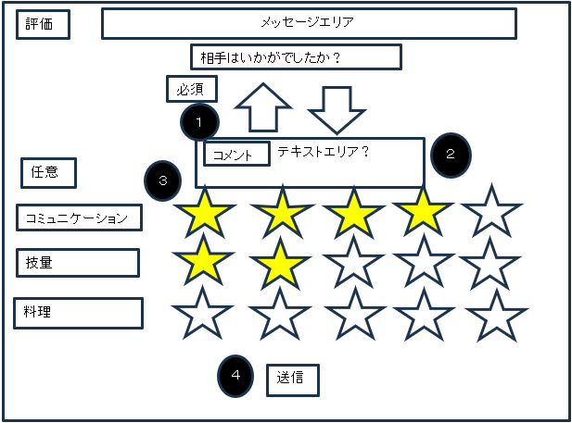
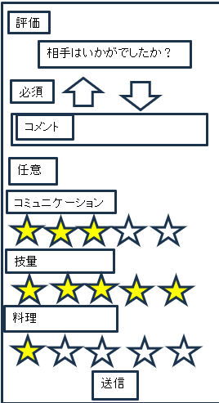

 | 機能設計

 |  | TOP画面の通知から遷移してくる
 |  | ・ページリロード
 |  |  | 以下を取得
 |  |  | ・ログインしているユーザーのユーザーID
 |  |  | ・評価対象のユーザーID

 |  | 【必須項目】
 |  | ①高評価と低評価のボタンでどちらかを押すと②にテキストボックスがプルダウン表示される
 |  | 【任意項目】
 |  | ③の星形のボタンで相手のコミュニケーション、技量、料理について５段階で評価する
 |  | ※任意は初期値０

 |  | この５段階評価の数でアイコンの成長する

 |  | ④「送信ボタン」押下時
 |  |  | エラーチェック
 |  |  | ・必須項目が入力されているか
 |  |  |  | 必須項目が未入力なら、メッセージエリアに「必須項目が選択されていません」と表示

 |  |  | 上記エラーがなければ、評価内容を送信してDB更新処理を行う
 |  |  | これらの項目を送信するボタン送信後はダイヤログボックスにて「送信完了しました」メッセージを表示しトップ画面へリダイレクト

 | 項目定義書

 | No |  | 物理名 |  | 論理名 |  | 画面型 |  | データ型(Java) | min | max | DBテーブル |  | DBカラム | 備考
 |  | 1 | up |  | 高評価 |  | div |  | int |  |  | users |  | evaluation
 |  | 2 | down |  | 低評価 |  | div |  | int |  |  | users |  | evaluation
 |  | 3 | comment |  | コメント |  | text |  | String |  |  | comment |  | comment
 |  | 4 | communicationParam |  | コミュニケーション値 |  |  |  | int |  |  | users |  | communication_param
 |  | 5 | technicParam |  | 技量値 |  |  |  | int |  |  | users |  | technic_param
 |  | 6 | cookParam |  | 料理値 |  |  |  | int |  |  | users |  | cook_param
 |  | 7 |  |  | 送信 |  | button

アイコン設定画面(実績)
外部設計書 |  |  |  |  | チーム名 |  | CK5
 |  |  |  |  | 画面名 |  | アイコン設定画面(実績) |  |  |  | 作成者 | 岡崎・福岡 |  |  | 更新者 | 更新者
 |  |  |  |  | システム名 |  |  |  |  |  | 作成日 | 2024-06-12 |  |  | 更新日 | 更新日
 |  |  |  |  | 備考

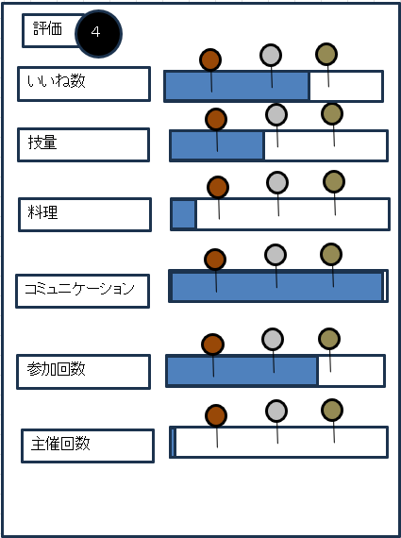
 | 画面設計
ヘッダー
フッター
ヘッダー
フッター

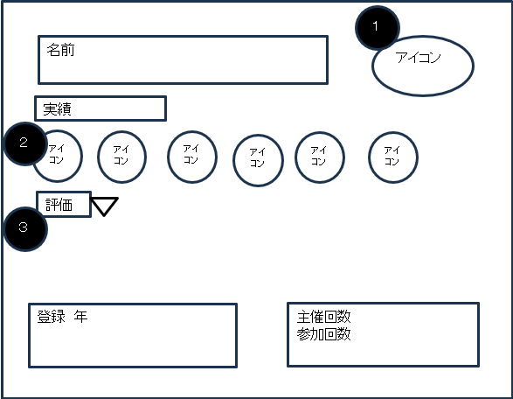
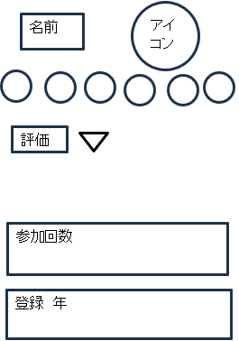

 | 機能設計
 |  | ページロード
 |  |  | 以下を取得する
 |  |  | ・ユーザーＩＤ
 |  |  | ・ユーザーのレビュー評価値（④や主催/参加回数の表示に使用）
 |  |  | ・ユーザーの登録年

 |  | ①アイコン機能
 |  | ②の中のアイコンを押したら①のアイコンに反映される。
 |  | ※すぐに反映される
 |  | 各評価項目の達成に応じて枠が変化する

 |  | ・評価機能
 |  |  | ③の評価の横にあるボタンを押すと④が表示される。
 |  |  | ④にはそれまでのレビュー評価値の合計をグラフで可視化して表示する。

 |  | 評価基準は以下の通り
 |  | 技量 ブロンズ 50 シルバー 200 ゴールド 500 ダイヤ 3000
 |  | 料理 ブロンズ 50 シルバー 200 ゴールド 500 ダイヤ 3000
 |  | コミュニケーション ブロンズ 50 シルバー 200 ゴールド 500 ダイヤ 3000
 |  | 主催回数 ブロンズ 1 シルバー 7 ゴールド 15 ダイヤ 1000
 |  | 参加回数 ブロンズ 3 シルバー 15 ゴールド 30 ダイヤ 1000

 |  | ※回数は、足し算方式
 |  | ※技量、料理、コミュニケーションは、1～5点ずつ増える。
 |  | ※いいね数、主催回数、参加回数は、1ずつ増える。

 | 項目定義書

 | No |  | 物理名 | 論理名 |  | 画面型 |  | データ型(Java) | min | max | DBテーブル |  | DBカラム | 備考
 |  |  | name | 名前 |  | text |  | String
 |  |  | icon | 設定アイコン |  | img |  | String |  |  | users |  | icon_id
 |  |  | evaluationIcon | いいねアイコン |  | img |  | String |  |  | icon |  | url
 |  |  | technicParamIcon | 技量アイコン |  | img |  | String |  |  | icon |  | url
 |  |  | cookParamIcon | 料理アイコン |  | img |  | String |  |  | icon |  | url
 |  |  | communicationParamIcon | コミュニケーションアイコン |  | img |  | String |  |  | icon |  | url
 |  |  | participantsAmountIcon | 参加回数アイコン |  | img |  | String |  |  | icon |  | url
 |  |  | hostedAmountIcon | 主催回数アイコン |  | img |  | String |  |  | icon |  | url
 |  |  | registerYear | 登録年 |  |  |  |  |  |  | users |  | register_year
 |  |  | evaluation | いいね数 |  |  |  |  |  |  | users |  | evaluation
 |  |  | technicParam | 技量値 |  |  |  |  |  |  | users |  | technic_param
 |  |  | cookParam | 料理値 |  |  |  |  |  |  | users |  | cook_param
 |  |  | communicationParam | コミュニケーションアイコン値 |  |  |  |  |  |  | users |  | communication_param
 |  |  | participantsAmount | 参加回数 |  |  |  |  |  |  | users |  | participants_amount
 |  |  | hostedAmount | 主催回数 |  |  |  |  |  |  | users |  | hosted_amount

イベント詳細(未参加)
外部設計書 |  |  |  |  |  | チーム名 |  | CK5
 |  |  |  |  |  | 画面名 |  | イベント詳細(未参加) |  |  |  | 作成者 | 佐々木・藤川 |  |  | 更新者 | 更新者
 |  |  |  |  |  | システム名 |  |  |  |  |  | 作成日 | 2024-06-12 |  |  | 更新日 | 更新日
 |  |  |  |  |  | 備考

 | 画面設計
ヘッダー
フッター
ヘッダー
フッター

イベント詳細
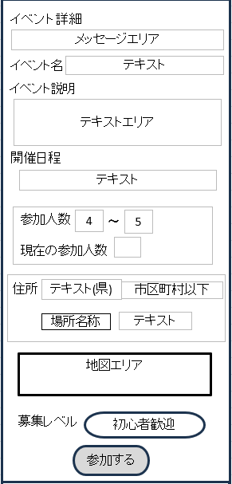
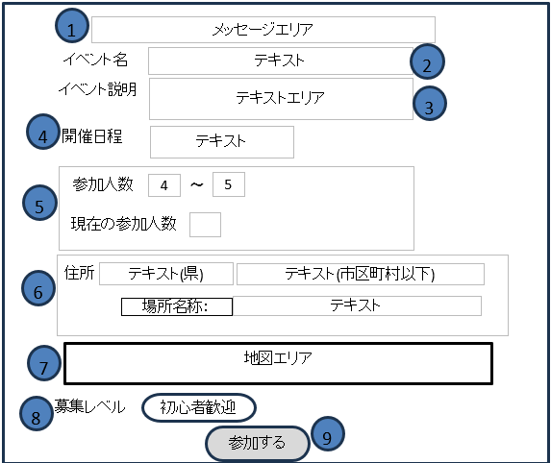

テキスト
テキスト

10
戻る
戻る

 | 機能設計

 |  | ページロード

 |  |  | ページロード時に取得するもの
 |  |  |  | ・ユーザーID
 |  |  |  | ・イベントID
 |  |  |  | ・今日の日付

 |  | ①メッセージエリア
 |  |  | イベントの残り参加人数が25%未満になると、残り参加可能人数を表示。
 |  |  | 締め切り日まで残り7日未満になったら、締め切りを表示。

 |  | ②イベント名：イベントIDをもとにイベント名を取得し表示する。

 |  | ③イベント説明：イベントIDをもとにイベント説明を取得し表示する。

 |  | ④開催日程：イベントIDをもとにイベントデータを取得し、各エリアに表示する

 |  | ⑤参加人数
 |  |  | イベントIDをもとにそのイベントの最小参加人数と最大参加人数を取得し表示する。
 |  |  | イベントの現在の参加人数も取得し表示する。

 |  | ⑥住所：イベントIDをもとに県と市区町村以下、場所名称を取得し表示する。

 |  | ⑦地図エリア：住所をもとに地図を表示する

 |  | ⑧募集レベル：イベントIDをもとに募集レベルを取得し表示する。

 |  | ⑨「参加する」押下
 |  |  | user_event中間テーブルに保存される
 |  |  | ページを閲覧しているときに参加人数が既定に達したら、アラートを表示する。(内容：「参加人数が既定に達しました。」)
 |  |  | ページを閲覧しているときに締め切り日に達したら、アラートを表示する。(内容：「締切日になりました。」)

 |  | ⑩「戻る」ボタン押下
 |  |  | トップ画面に戻る

 | 項目定義書

 | No |  | 物理名 |  | 論理名 |  | 画面型 |  | データ型(Java) | min | max | DBテーブル |  | DBカラム | 備考
 |  | 1 | eventName |  | イベント名 |  | text |  | String |  |  | event |  | event_name
 |  | 2 | eventDescription |  | イベント説明 |  | textarea |  | String |  |  | event |  | event_description
 |  | 3 | holdingSchedule |  | 開催日程 |  | text |  | Date |  |  | event |  | holding_schedule
 |  | 4 | leastCount |  | 最小参加人数 |  | text |  | int |  |  | event |  | least_count
 |  | 5 | maxCount |  | 最大参加人数 |  | text |  | int |  |  | event |  | max_count
 |  | 6 | currentEntryCount |  | 現在の参加人数 |  | text |  | int |  |  | event |  | current_entry_count
 |  | 7 | prefecture |  | 都道府県 |  |  |  | int |  |  | event |  | prefecture_id
 |  | 8 | detailAddress |  | 市区町村以下 |  |  |  | String |  |  | event |  | detail_address
 |  | 9 | address |  | 住所 |  | div |  | String |  |  |  |  |  | 都道府県名と市区町村以下をつなげて表示
 |  | 10 | locationName |  | 場所名称 |  | text |  | String |  |  | event |  | location_name
 |  | 11 | mapArea |  | 地図エリア |  | JavaScript |  | iframe |  |  | event |  | map_area
 |  | 12 | eventCategory |  | 募集レベル |  | radiobutton |  | List<int> |  |  | event |  | event_category
 |  | 13 |  |  | 参加する |  | button

イベント詳細(参加者)
外部設計書 |  |  |  |  |  | チーム名 |  | CK5
 |  |  |  |  |  | 画面名 |  | イベント詳細(参加者) |  |  |  | 作成者 | 藤川 |  |  | 更新者 | 更新者
 |  |  |  |  |  | システム名 |  |  |  |  |  | 作成日 | 2024-06-12 |  |  | 更新日 | 更新日
 |  |  |  |  |  | 備考

12
 | 画面設計
ヘッダー
フッター
ヘッダー
フッター
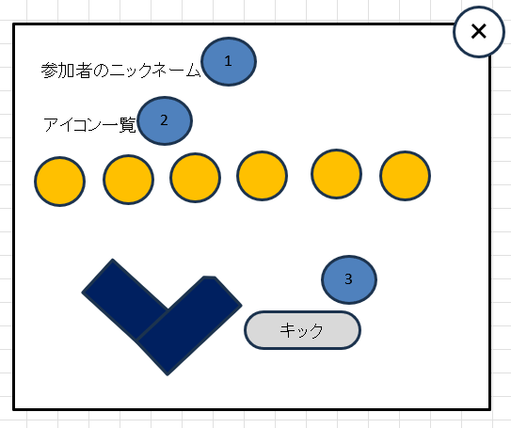
1
評価：10
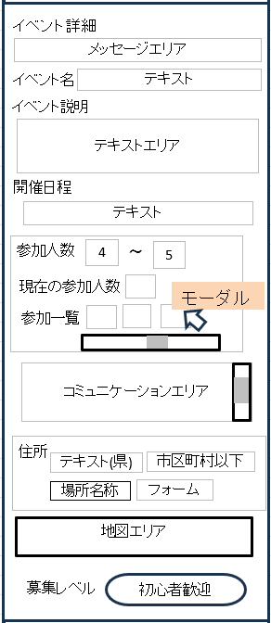
イベント詳細
2
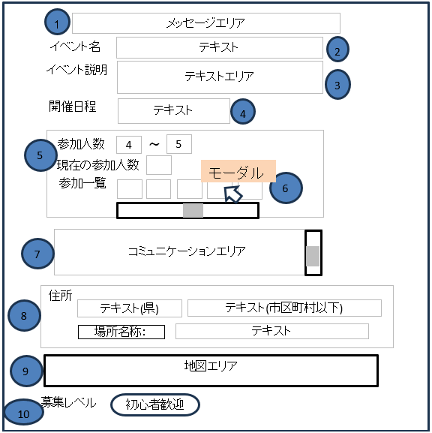

テキスト
テキスト

11
戻る
戻る

 | 機能設計

 |  | ページロード

 |  |  | ページロード時に取得するもの
 |  |  |  | ・ユーザーID
 |  |  |  | ・イベントID
 |  |  |  | ・今日の日付

 |  | ①メッセージエリア
 |  |  | イベントの残り参加人数が25%未満になると、残り参加可能人数を表示する。
 |  |  | 締め切り日まで残り7日未満になったら、締め切りを表示する。

 |  | ②イベント名：イベントIDをもとにイベント名を取得し表示する。

 |  | ③イベント説明：イベントIDをもとにイベント説明を取得し表示する。

 |  | ④開催日程：イベントIDをもとにイベントデータを取得し、各エリアに表示する

 |  | ⑤参加人数
 |  |  | イベントIDをもとにそのイベントの最小参加人数と最大参加人数を取得し表示する。
 |  |  | イベントの現在の参加人数も取得し表示する。

 |  | ⑥参加一覧
 |  |  | ユーザーIDをもとに参加者全員がそれぞれ設定しているアイコンを取得し、それぞれのアイコンが表示される。
 |  |  | アイコン一覧の表示については、横スクロールで全体を閲覧できるようにする。
 |  |  | 参加者のアイコンにマウスカーソルを合わせると、その参加者のニックネームと6種類のアイコンが掲載されたモーダルウィンドウが表示される。

 |  | ⑦住所：イベントIDをもとに県と市区町村以下、場所名称を取得し表示する。

 |  | ⑧コミュニケーションエリア
 |  |  | 参加者同士でチャットのやり取りができる。
 |  |  | チャットの表示については、縦スクロールで全体を閲覧できる。

 |  | ⑨地図エリア：住所をもとに地図を表示する

 |  | ⑩募集レベル：イベントIDをもとに募集レベルを取得し表示する。

 |  | ⑪「戻る」ボタン押下
 |  |  | 参加イベント一覧画面に戻る

 |  | ⑫参加者詳細
 |  |  | カーソルを合わせたアイコンの参加者の実績などを表示
 |  |  | ①参加者のニックネームを表示
 |  |  | ②参加者のアイコン6種を表示(実績を確認)

 | 項目定義書

 | No |  | 物理名 |  | 論理名 |  | 画面型 |  | データ型(Java) | min | max | DBテーブル |  | DBカラム | 備考
 |  | 1 | eventName |  | イベント名 |  | text |  | String |  |  |  |  | event_name
 |  | 2 | eventDescription |  | イベント説明 |  | textarea |  | String |  |  |  |  | event_description
 |  | 3 | holdingSchedule |  | 開催日程 |  | text |  | Date |  |  |  |  | holding_schedule
 |  | 4 | leastCount |  | 最小参加人数 |  | text |  | int |  |  |  |  | least_count
 |  | 5 | maxCount |  | 最大参加人数 |  | text |  | int |  |  |  |  | max_count
 |  | 6 | currentEntryCount |  | 現在の参加人数 |  | text |  | int |  |  |  |  | current_entry_count
 |  | 7 |  |  | 参加一覧 |  | div
 |  | 8 | communicationArea |  | コミュニケーションエリア |  | div |  | String |  |  |  |  | communication_area
 |  | 9 | prefecture |  | 都道府県 |  |  |  | int |  |  | event |  | prefecture_id
 |  | 10 | detailAddress |  | 市区町村以下 |  |  |  | String |  |  | event |  | detail_address
 |  | 11 | address |  | 住所 |  | div |  | String |  |  |  |  |  | 都道府県名と市区町村以下をつなげて表示
 |  | 12 | locationName |  | 場所名称 |  | text |  | String |  |  |  |  | location_name
 |  | 13 | mapArea |  | 地図エリア |  | JavaScript |  | iframe |  |  |  |  | map_area
 |  | 14 | eventCategory |  | 募集レベル |  | radiobutton |  | List<int> |  |  |  |  | event_category

イベント詳細(主催者)
外部設計書 |  |  |  |  |  | チーム名 |  | CK5
 |  |  |  |  |  | 画面名 |  | イベント詳細(主催者) |  |  |  | 作成者 | 藤川 |  |  | 更新者 | 更新者
 |  |  |  |  |  | システム名 |  |  |  |  |  | 作成日 | 2024-06-12 |  |  | 更新日 | 更新日
 |  |  |  |  |  | 備考

14
 | 画面設計
ヘッダー
フッター
ヘッダー
フッター
1
評価：10
イベント詳細
イベント詳細
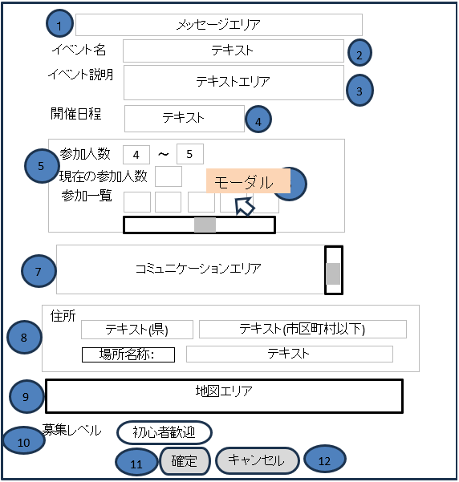
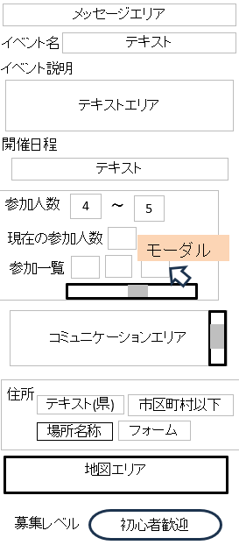
2

3

テキスト
テキスト

確定
キャンセル
13
戻る
戻る

 | 機能設計
 |  | ページロード

 |  |  | ページロード時に取得するもの
 |  |  |  | ・ユーザーID
 |  |  |  | ・イベントID
 |  |  |  | ・今日の日付

 |  | ①メッセージエリア
 |  |  | イベントの残り参加人数が25%未満になると、残り参加可能人数を表示する。
 |  |  | 締め切り日まで残り7日未満になったら、締め切りを表示する。

 |  | ②イベント名：イベントIDをもとにイベント名を取得し表示する。

 |  | ③イベント説明：イベントIDをもとにイベント説明を取得し表示する。

 |  | ④開催日程：イベントIDをもとにイベントデータを取得し、各エリアに表示する

 |  | ⑤参加人数
 |  |  | イベントIDをもとにそのイベントの最小参加人数と最大参加人数を取得し表示する。
 |  |  | イベントの現在の参加人数も取得し表示する。

 |  | ⑥参加一覧
 |  |  | ユーザーIDをもとに参加者全員それぞれが設定しているアイコンを取得し、それぞれのアイコンが表示される。
 |  |  | アイコン一覧の表示については、横スクロールで全体を閲覧できるようにする。
 |  |  | 参加者のアイコンにマウスカーソルを合わせると、その参加者のニックネームと6種類のアイコンとキックボタンが掲載されたモーダルウィンドウが表示される。

 |  | ⑦住所：イベントIDをもとに県と市区町村以下、場所名称を取得し表示する。

 |  | ⑧コミュニケーションエリア
 |  |  | 参加者同士でチャットのやり取りができる。
 |  |  | チャットの表示については、縦スクロールで全体を閲覧できる。

 |  | ⑨地図エリア：住所をもとに地図を表示する

 |  | ⑩募集レベル：イベントIDをもとに募集レベルを取得し表示する。

 |  | ⑪「確定」押下
 |  |  | イベントIDをもとにそのイベントのデータをデータベースに保存する。
 |  |  | 参加人数が最小参加人数以上最大参加人数未満の場合は、任意のタイミングでボタンの押下ができる。
 |  |  | 参加人数が最大人数に達した場合は、強制的に確定される。

 |  | ⑫「キャンセル」押下
 |  |  | イベントIDをもとにそのイベントのデータをデータベースから削除する。
 |  |  | 参加人数が最小参加人数以上最大参加人数未満の場合は、任意のタイミングでボタンの押下ができる。
 |  |  | 締切日の3週間前までに確定されなかった場合は、強制的にキャンセルされる。

 |  | ⑬「戻る」ボタン押下
 |  |  | 作成イベント一覧画面に戻る

 |  | ⑭参加者詳細
 |  |  | カーソルを合わせたアイコンの参加者の実績などを表示
 |  |  | ①参加者のニックネームと評価数を表示
 |  |  | ②参加者のアイコン6種を表示(実績を確認)
 |  |  | ・「キック」押下
 |  |  |  | 主催者のみキックボタンが表示される。
 |  |  |  | ダイアログが表示され、本当にキックをするかの確認を行う。内容：「はい」「いいえ」
 |  |  |  | ダイアログ内で「はい」がクリックされたら、ユーザーIDをもとにその参加者をイベントから脱退させる。

 | 項目定義書

 | No |  | 物理名 |  | 論理名 |  | 画面型 |  | データ型(Java) | min | max | DBテーブル |  | DBカラム | 備考
 |  | 1 | eventName |  | イベント名 |  | text |  | String |  |  |  |  | event_name
 |  | 2 | eventDescription |  | イベント説明 |  | textarea |  | String |  |  |  |  | event_description
 |  | 3 | holdingSchedule |  | 開催日程 |  | text |  | Date |  |  |  |  | holding_schedule
 |  | 4 | leastCount |  | 最小参加人数 |  | text |  | int |  |  |  |  | least_count
 |  | 5 | maxCount |  | 最大参加人数 |  | text |  | int |  |  |  |  | max_count
 |  | 6 | currentEntryCount |  | 現在の参加人数 |  | text |  | int |  |  |  |  | current_entry_count
 |  | 7 |  |  | 参加一覧 |  | div
 |  | 8 | communicationArea |  | コミュニケーションエリア |  | div |  | String |  |  |  |  | communication_area
 |  | 9 | prefecture |  | 都道府県 |  |  |  | int |  |  | event |  | prefecture_id
 |  | 10 | detailAddress |  | 市区町村以下 |  |  |  | String |  |  | event |  | detail_address
 |  | 11 | address |  | 住所 |  | div |  | String |  |  |  |  |  | 都道府県名と市区町村以下をつなげて表示
 |  | 12 | locationName |  | 場所名称 |  | text |  | String |  |  |  |  | location_name
 |  | 13 | mapArea |  | 地図エリア |  | JavaScript |  | iframe |  |  |  |  | map_area
 |  | 14 | eventCategory |  | 募集レベル |  | radiobutton |  | List<int> |  |  |  |  | event_category
 |  | 15 |  |  | 確定 |  | button
 |  | 16 |  |  | キャンセル |  | button

